Hoja1
Nombre | Descripcion | imagen demostrativa | Nombre | Descripcion | imagen demostrativa
menu del sistema | Menu principal del sistema en el cual encontramos las opciones disponibles para que el usuario pueda elegir | 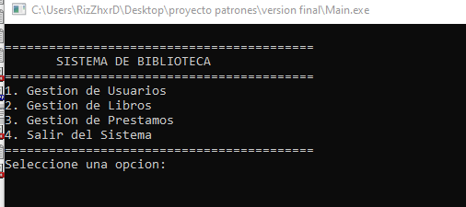 | gestion de libros | en esta parte podremos realizar la gestion respectiva para los libros | 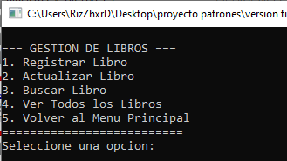

Gestion de usuarios | Parte del menu el cual nos permite gestionar usuarios como administrador, profesor y estudiante, para acceder a sus funciones | 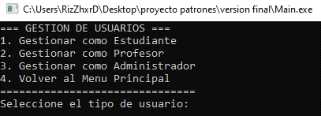 | listar libros disponiebles | al seleccionar la opcion 4 podremos listar los libros disponibles | 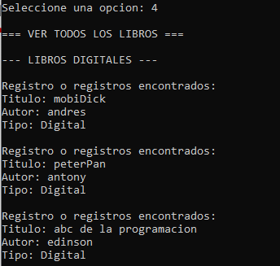

validacion de usuario | despues de seleccionar el tipo de usuario pedira la validacion en este caso como administrador |  | gestion de prestamos | En este apartado podremos gestionar los prestamos de todos los usuarios | 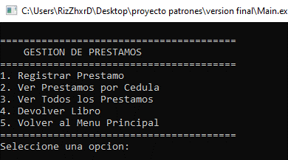

menu del administrador | menu principal al cual tiene acceso un administrador, para gestionar usuarios | 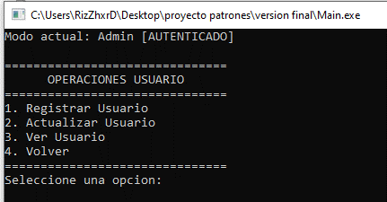

registro de usuarios como administrador | En este apartado el administrador podra realizar registro de usuarios segun su rol correspondiente | 

